成本-溫室
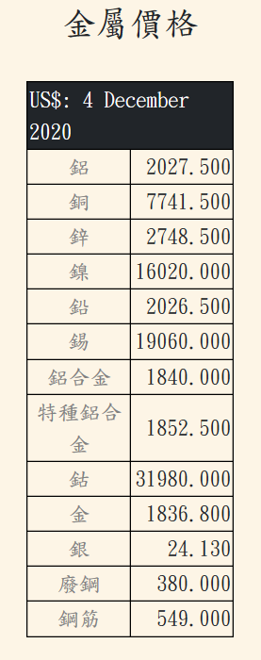
 |  | 簡易溫室成本分析
 |  | 標準溫室價/0.1ha | 500000

 |  |  | 溫室管材 | 標準管材 | 高強管材 | 耐蝕管材 | 高強高耐蝕管材
 |  | 20% | 成本性 | 1 | 1.1 | 1.05 | 1.15
 |  | 15% | 結構風險 | 1 | 0.9 | 0.95 | 0.8
 |  | 10% | 作業難度 | 1 | 0.95 | 0.95 | 0.9
 |  |  | 圓頂形式 | 單一圓拱 | 下橫樑 | 上1/3橫梁 | 上二橫梁 | T型樑 | 三支集中樑 | 三支垂支梁 | V型樑 | W型樑
 |  | 10% | 成本性 | 1 | 1.1 | 1.05 | 1.1 | 1.15 | 1.2 | 1.2 | 1.1 | 1.2
 |  | 15% | 結構風險 | 1 | 0.98 | 0.95 | 0.9 | 0.98 | 0.95 | 0.99 | 0.93 | 0.88
 |  | 10% | 作業難度 | 1 | 0.95 | 0.95 | 0.95 | 0.95 | 0.95 | 0.95 | 0.95 | 0.95
 |  |  | 圓拱距 | 1M-1" | 1M-1-1/4" | 1M-1-1/2" | 1.5M-1-1/2" | 2M-2" | 0.5M-1" | 0.5-3/4" | 0.5-1/2"
 |  | 10% | 成本性 | 1 | 1.2 | 1.3 | 1.2 | 1 | 1.8 | 1.5 | 1.2
 |  | 10% | 結構風險 | 1 | 1.1 | 1.2 | 0.95 | 0.9 | 0.6 | 0.7 | 0.8
 |  | 10% | 作業難度 | 1 | 1 | 1 | 1 | 1 | 1 | 1 | 1
 |  |  | 基礎 | 直插40cm | 直插50cm | 直插30cm | 直插40cm+地錨 | 直插50cm+地錨 | 直插30cm+地錨
 |  | 10% | 成本性 | 1 | 1.1 | 0.9 | 1.2 | 1.3 | 1.1
 |  | 10% | 結構風險 | 1 | 0.9 | 1.1 | 0.8 | 0.7 | 0.85
 |  | 10% | 作業難度 | 1 | 1 | 1 | 1 | 1 | 1
 |  |  | 跨距 | 5.4m | 6m | 7.2m | 8m
 |  | 10% | 成本性 | 1 | 1.1 | 1.2 | 1.25
 |  | 15% | 結構風險 | 1 | 1.1 | 1.2 | 1.3
 |  | 15% | 作業難度 | 1 | 0.95 | 0.9 | 0.85
 |  |  | 肩高 | 2m | 2.5m | 3m | 3.5m | 4m
 |  | 10% | 成本性 | 1 | 1.1 | 1.15 | 1.2 | 1.23
 |  | 10% | 結構風險 | 1 | 1.05 | 1.1 | 1.25 | 1.3
 |  | 15% | 作業難度 | 1 | 0.95 | 0.92 | 0.9 | 0.88
 |  |  | 長度 | 30m | 60m | 90m | 120m
 |  | 10% | 成本性 | 1 | 0.96 | 0.93 | 0.9
 |  | 5% | 結構風險 | 1 | 0.99 | 0.98 | 0.97
 |  | 10% | 作業難度 | 1 | 0.98 | 0.96 | 0.94
 |  |  | 連續性 | 獨棟 | 二連棟 | 三連棟 | 四連棟
 |  | 10% | 成本性 | 1 | 0.95 | 0.9 | 0.88
 |  | 10% | 結構風險 | 1 | 0.95 | 0.9 | 0.88
 |  | 10% | 作業難度 | 1 | 0.95 | 0.93 | 0.92
 |  |  | 披覆膜 | PE | PO | 硬質塑材 | ETFE | 玻璃
 |  | 10% | 成本性 | 1 | 2 | 3 | 10 | 5
 |  | 10% | 結構風險 | 1 | 0.95 | 0.9 | 0.6 | 0.8
 |  | 10% | 作業難度 | 1 | 1 | 0.9 | 0.7 | 0.8

 |  | 100% | 成本性
 |  | 100% | 結構風險
 |  | 100% | 作業難度 |  |  |  |  |  |  |  |  |  | 製造加價 | 材料價

 |  | 強固溫室成本分析
 |  | 溫室基本價/0.1ha | 1500000
 |  | 材料基本價/kg
 | 實際比例 | 比例分配
 |  |  | 溫室型材 | 標準型材 | 高強型材 | 耐蝕型材 | 高強高耐蝕型材
 | 0.22 | 20% | 成本性 | 1 | 1.1 | 1.05 | 1.15
 | 0.135 | 15% | 結構風險 | 1 | 0.9 | 0.95 | 0.8
 | 0.095 | 10% | 作業難度 | 1 | 0.95 | 0.95 | 0.9
 |  |  | 屋頂形式 | 圓頂UBP | 圓力霸UTP | 山型VBP | 山力霸VTP | W型力霸 | 單斜SP
 | 0.12 | 10% | 成本性 | 1 | 1.1 | 1.1 | 1.2 | 1.3 | 1
 | 0.135 | 15% | 結構風險 | 1 | 0.95 | 0.98 | 0.9 | 0.9 | 0.92
 | 0.1 | 10% | 作業難度 | 1 | 1 | 1 | 1 | 1 | 1
 |  |  | 上拱距 | 2M | 1.33M | 1M
 | 0.1 | 10% | 成本性 | 1 | 1.1 | 1.2
 | 0.1 | 10% | 結構風險 | 1 | 0.95 | 0.9
 | 0.1 | 10% | 作業難度 | 1 | 1 | 1
 |  |  | 基礎 | 獨立基礎 | 連續樑 | 快速基礎
 | 0.1 | 10% | 成本性 | 1 | 1.2 | 0.9
 | 0.1 | 10% | 結構風險 | 1 | 0.9 | 1.1
 | 0.1 | 10% | 作業難度 | 1 | 1 | 1
 |  |  | 跨距 | 6m | 7m | 8m | 9m | 10m
 | 0.1 | 10% | 成本性 | 1 | 1.05 | 1.1 | 1.15 | 1.2
 | 0.15 | 15% | 結構風險 | 1 | 1.05 | 1.1 | 1.15 | 1.2
 | 0.15 | 15% | 作業難度 | 1 | 0.95 | 0.9 | 0.85 | 0.8
 |  |  | 肩高 | 3m | 3.5m | 4m | 4.5m | 5m
 | 0.1 | 10% | 成本性 | 1 | 1.05 | 1.1 | 1.15 | 1.2
 | 0.1 | 10% | 結構風險 | 1 | 1.05 | 1.1 | 1.25 | 1.3
 | 0.15 | 15% | 作業難度 | 1 | 0.95 | 0.92 | 0.9 | 0.88
 |  |  | 長度 | 30m | 60m | 90m | 120m
 | 0.1 | 10% | 成本性 | 1 | 0.96 | 0.93 | 0.9
 | 0.05 | 5% | 結構風險 | 1 | 0.99 | 0.98 | 0.97
 | 0.1 | 10% | 作業難度 | 1 | 0.98 | 0.96 | 0.94
 |  |  | 連續性 | 獨棟 | 二連棟 | 三連棟 | 四連棟
 | 0.1 | 10% | 成本性 | 1 | 0.95 | 0.9 | 0.88
 | 0.1 | 10% | 結構風險 | 1 | 0.95 | 0.9 | 0.88
 | 0.1 | 10% | 作業難度 | 1 | 0.95 | 0.93 | 0.92
 |  |  | 披覆膜 | PE | PO | 硬質塑材 | ETFE | 玻璃
 | 0.1 | 10% | 成本性 | 1 | 2 | 3 | 10 | 5
 | 0.1 | 10% | 結構風險 | 1 | 0.95 | 0.9 | 0.6 | 0.8
 | 0.1 | 10% | 作業難度 | 1 | 1 | 0.9 | 0.7 | 0.8

1560000 | 104% | 100% | 成本性
 |  | 100% | 結構風險
 |  | 100% | 作業難度 |  |  |  |  |  |  |  |  |  | 製造加價 | 材料價

工作表3
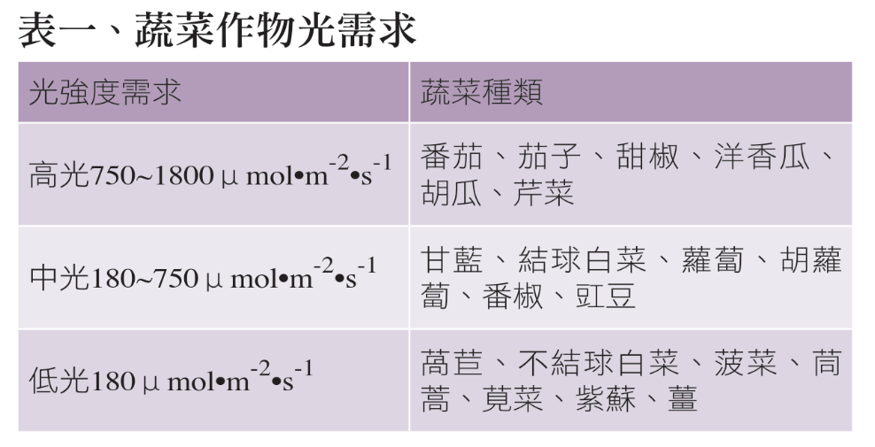
太陽光電溫室好不好？從萵苣栽培看起 | https://agriharvest.tw/archives/18197
蔬菜作物光需求

蔬菜對溫度日照條件的要求 | https://home.gamer.com.tw/creationDetail.php?sn=3381191

